关系图
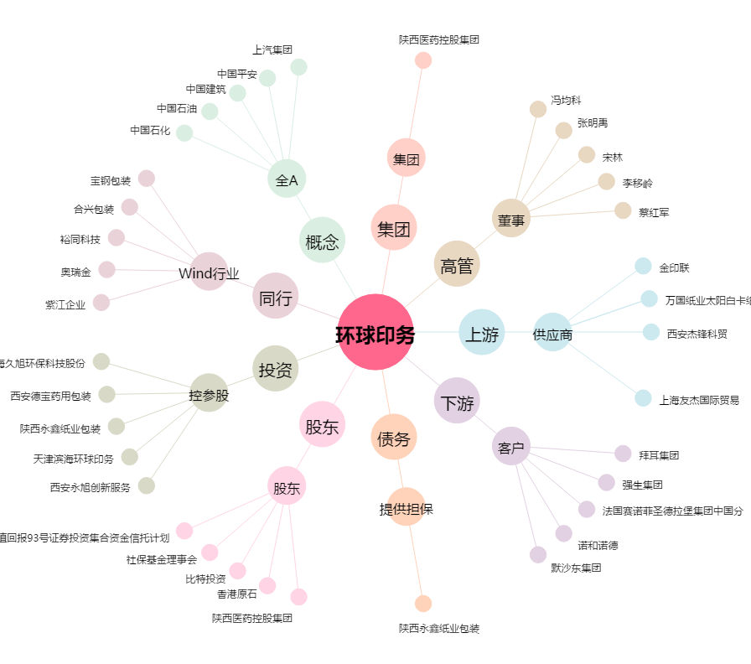
环球印务[002799.SZ] - 关系概览图

